Aplicação
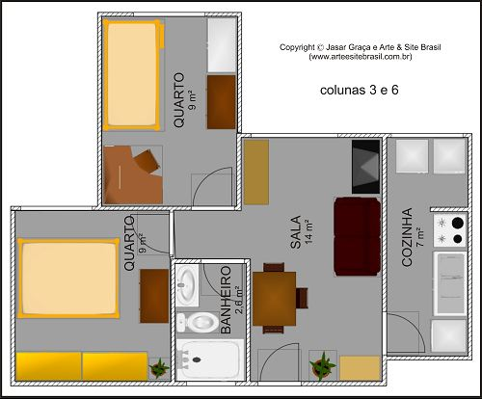
APLICAÇÃO
Desde a Antiguidade, a determinação da medida das superfícies foi um desafio aos homens,
especialmente no auxílio ao cálculo das áreas a serem cultivadas e na construção de suas
moradias. As figuras planas como triângulos, quadriláteros e circunferências, são muito utilizadas
na construção de outras formas geométricas e na determinação de padrões decorativos que
encontramos a nossa volta, como podemos visualizar nas figuras as figuras abaixo.
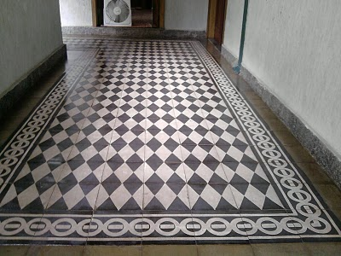

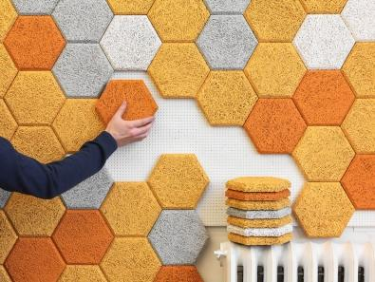

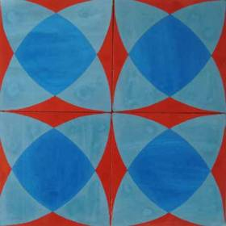

Desenho inspirado em uma forma geométrica conhecida como Flor da Vida, um símbolo muito
antigo encontrado nos vedas, livros sagrados dos hindus, e também na civilização celta. Os celtas
e os egípcios o utilizaram muito como elemento decorativo. Por se tratar de uma figura que pode
ser completada e ampliada infinitamente, a rede formada por esta figura geométrica simboliza de
modo direto a própria rede de vida.

Exemplo
EXEMPLO

 |  | As figuras planas são muito utilizadas na confecção de azulejos ou ladrilhos, empregados no
 |  | revestimento de paredes e pisos. Com base na figura abaixo, calcule o que se pede.

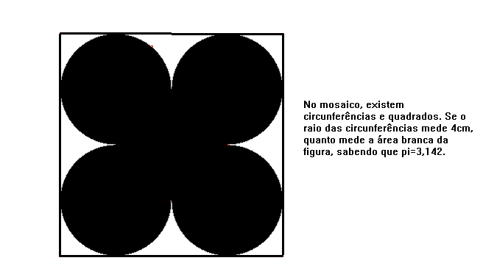

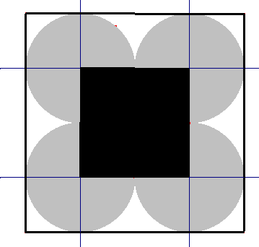
 | RESOLUÇÃO

 | 4 | cm | Raio
 | 16 | cm | Lado Quadrado maior
 | 256 | cm² | Área do Quadrado Maior
 | 12.568 | cm² | 1/4 da Área de uma circunferência
 | 150.816 | cm² | 12 partes de 1/4 da área da circunferência
 | 64 | cm² | Área do Quadrado Menor
 | 41.184 | cm² | Área Branca da Figura

 | Logo, a área branca da figura mede 41,184 cm²

Exercícios
EXERCÍCIOS

Use π = 3,142 e resolva os exercícios abaixo, com três casas decimais.

Resolução

 | 4 | ◄ coloque seu número na chamada

r = | 2 | cm | Raio das Circunferências
L = | 14.928 | cm | Lado do triângulo equilátero
Área = | 96.497 | cm² | Área do Triângulo Equilátero
A (circ)= | 12.568 | cm² | Área de uma circunferência
A (branca)= | 21.089 | cm² | Área Branca da Figura

Resolução
 | 29 | ◄ coloque seu número na chamada

r = | 29 | cm | Raio da circunferência circunscrita aos octógonos
A (oct) = | 2378.7072119 | cm² | Área de um octógono
A (quad) = | 13456 | cm² | Área do Quadrado

A (branca)= | 3941.171 | cm² | Área Branca da Figura

AGORA, FAÇA VOCÊ MESMO E CONFIRA A RESPOSTA

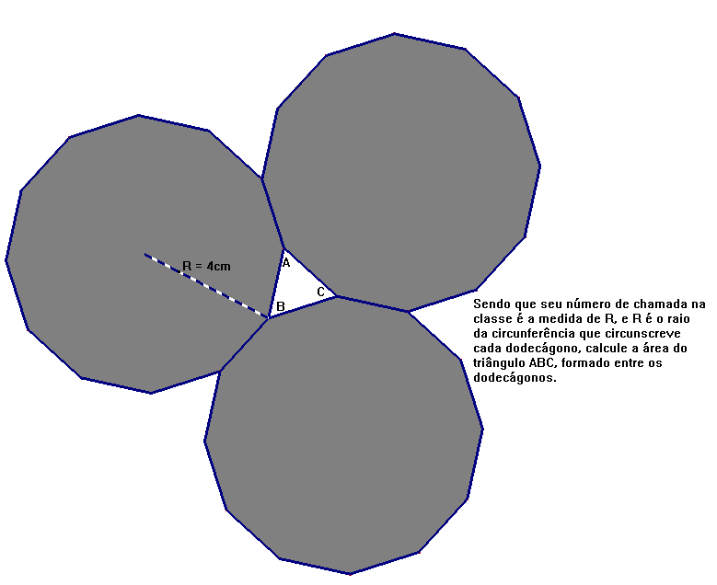

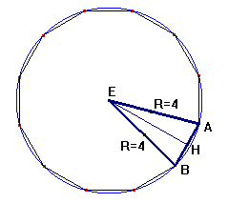
CÁLCULOS:

1º Passo: Cálculo da distâcia d(AB)

2.071 | ◄ coloque aqui, a medida d(AB) |  |  |  | CERTO

2º Passo: Cálculo da área do triângulo ABC

1.859 | ◄ coloque aqui, a medida da área |  |  |  | CERTO

A área do triângulo ABC mede |  |  | 1.859 | cm²

Investigação
INVESTIGAÇÃO
O desenho abaixo representa um ladrilho de cerâmica, cujo mosaico é formado com seis |  |  |  |  |  | hexágonos regulares.

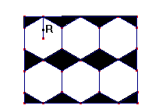

Sabendo que R (cm) mede
 | 10 | ◄ coloque aqui, a medida de R

Obs.: não é necessário inserir valores além do valor de R

CALCULE:

a) a área total do ladrilho; |  |  | Área = | 2078.4609691 | cm²

b) a porcentagem que o piso negro representa no ladrilho em mosaico

Área do piso negro = |  | 519.61524227 | cm²
Porcentagem de piso negro = |  |  | 25 | %

c) quantos ladrilhos, aproximadamente, serão necessários para revestir de cerâmica o
piso de uma casa, com dimensões 15m por 12m?

Área do piso = |  | 1800000 | cm²
Quantidade Ladrilho = |  | 866.02540378 | = | 866 | unidades

d) Sabendo que se paga R$ 3,92 por cada ladrilho, quanto, aproximadamente, gastarei
para revestir o piso da casa?

Gasto = | R$ | 3394.8195828

RESPONDA:

a) Se dividimos R pela metade, o que acontece com a área total do ladrilho?
b) Se cada ladrilho custa R$ 4,90 quanto gastarei para revestir o piso da casa?
c) Segundo informação do pedreiro, durante a colocação dos ladrilhos de cerâmica, em geral,
quebram 12% dos ladrilhos, então, quantos ladrilhos a mais se deve comprar para revestir o
piso de um quarto que mede 6m por 5,5m, tendo uma reserva para evitar faltas?
d) Cada pacote de rejuntamento para cerâmica pesa 1kg. Desconsiderando o índice de perdas
que podem ocorrer durante a aplicação deste produto e sabendo que o rendimento do
rejuntamento para o ladrilho de cerâmica aqui calculado, é de 0,40kg/m² , para 3mm de largura
da junta, calcule quantos pacotes de rejuntamento são necessários para colocação da cerâmica
num piso de dimensões 10m por 8,5m.

